绩效概要
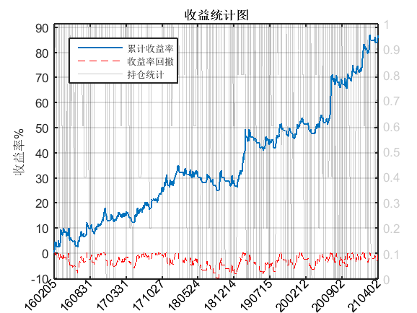
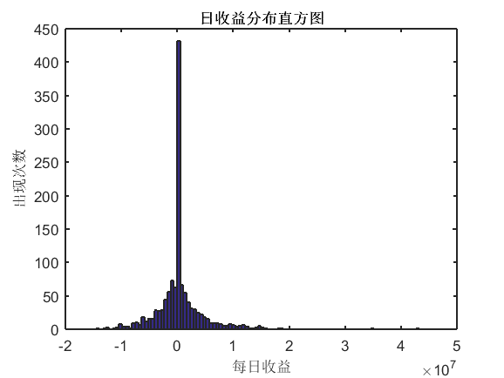
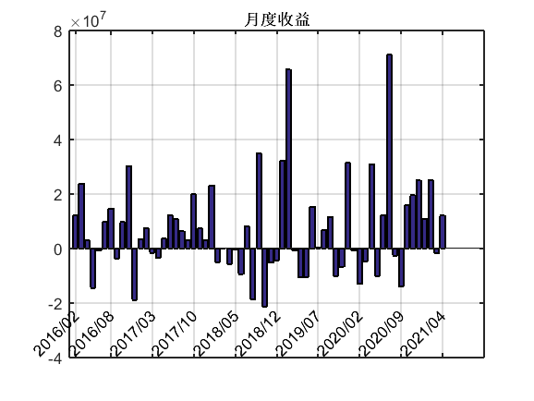
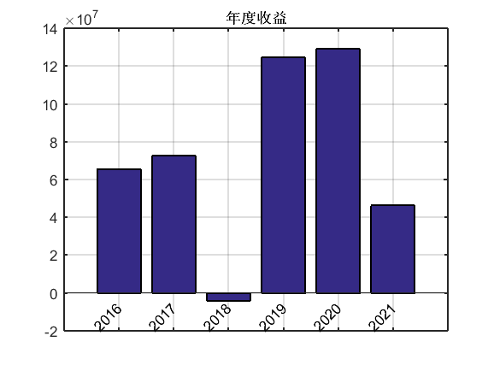
总收益 | 433840186.8 | 10
最大回撤 | -49287550.58
夏普比率 | 1.32 | 60 120 20 40 1 [0.02 0.024 0.028 0.032 0.036] 1
MAR比率 | 1.7
策略资金 | 500000000 | 5
年化收益率% | 16.72
最大回撤比率% | -9.86
十次回撤均值% | -6.39
TLMAR | 2.62
平均持仓比率% | 60.83
最低持仓比率% | 0

